Марьино
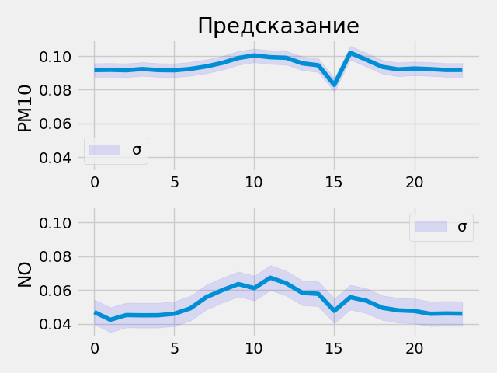
Прогнозные данные на 2021-10-7 00:00:00 - 2021-10-8 00:00:00 | Прогнозные данные на 2021-10-7 00:00:00 - 2021-10-8 00:00:00
PM10 | 0.09161516279 | 0.091741614044 | 0.091501742601 | 0.092267535627 | 0.091599307954 | 0.091479070485 | 0.092322617769 | 0.093792274594 | 0.095916189253 | 0.098816648126 | 0.10030466318 | 0.099264264107 | 0.098917134106 | 0.095626942813 | 0.094488956034 | 0.082869887352 | 0.10193362087 | 0.097764655948 | 0.093545086682 | 0.092043995857 | 0.092570006847 | 0.092205330729 | 0.091668404639 | 0.091701470315
NO | 0.046914882958 | 0.042337872088 | 0.045143287629 | 0.044993650168 | 0.045040480793 | 0.045948926359 | 0.04913360998 | 0.055771108717 | 0.059935040772 | 0.063520498574 | 0.061117522418 | 0.06730479002 | 0.063997022808 | 0.05827454105 | 0.057720653713 | 0.047611117363 | 0.055751826614 | 0.053627725691 | 0.049458786845 | 0.047959066927 | 0.047552336007 | 0.045915115625 | 0.046107769012 | 0.045967280865

Коптевский бул
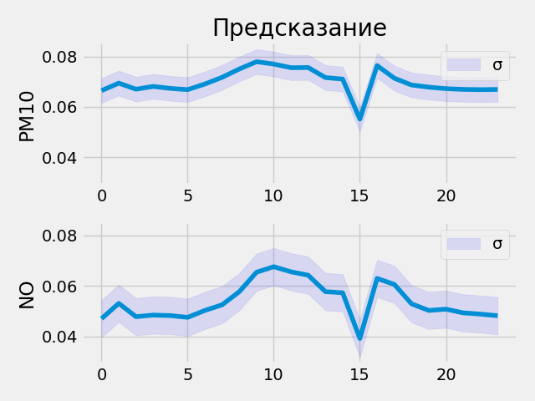
Прогнозные данные на 2021-10-7 00:00:00 - 2021-10-8 00:00:00 | Прогнозные данные на 2021-10-7 00:00:00 - 2021-10-8 00:00:00
PM10 | 0.06645718962 | 0.069419801235 | 0.067000187933 | 0.068103209138 | 0.067326240242 | 0.066831350327 | 0.069061070681 | 0.071727909148 | 0.075035765767 | 0.077927231789 | 0.07699225843 | 0.07554577291 | 0.075614176691 | 0.071631014347 | 0.071032106876 | 0.055126607418 | 0.076386108994 | 0.071383655071 | 0.06867441535 | 0.067817382514 | 0.067228458822 | 0.066932044923 | 0.066833555698 | 0.066916003823
NO | 0.046993996948 | 0.053057186306 | 0.047776188701 | 0.048411566764 | 0.04820612818 | 0.047510158271 | 0.050254426897 | 0.052494905889 | 0.05770624429 | 0.065433837473 | 0.067623049021 | 0.065601080656 | 0.064244069159 | 0.057719171047 | 0.057273000479 | 0.039132595062 | 0.062971770763 | 0.060603968799 | 0.052883114666 | 0.050261281431 | 0.050756130368 | 0.049299333245 | 0.048798907548 | 0.048155527562

Бутлерова
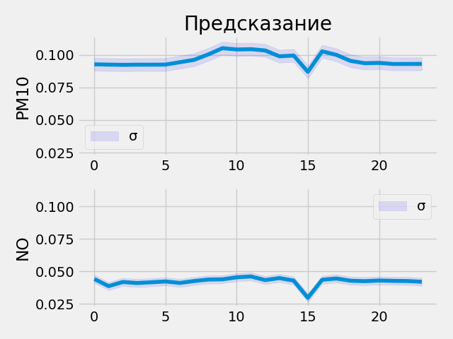
Прогнозные данные на 2021-10-7 00:00:00 - 2021-10-8 00:00:00 | Прогнозные данные на 2021-10-7 00:00:00 - 2021-10-8 00:00:00
PM10 | 0.092748895288 | 0.092546962202 | 0.092362195253 | 0.092491783202 | 0.092482477427 | 0.092554427683 | 0.094379507005 | 0.096193045378 | 0.10032976419 | 0.10517251492 | 0.10413970053 | 0.10438609868 | 0.1033918485 | 0.098914541304 | 0.099510855973 | 0.087013013661 | 0.10273366421 | 0.10001945496 | 0.095388606191 | 0.093628525734 | 0.093880362809 | 0.093018636107 | 0.093043506145 | 0.093084998429
NO | 0.044161580503 | 0.038690138608 | 0.041880186647 | 0.041085507721 | 0.041646704078 | 0.042290326208 | 0.041147787124 | 0.042592845857 | 0.043759062886 | 0.043901458383 | 0.045471288264 | 0.046123176813 | 0.043333925307 | 0.044871076941 | 0.042952306569 | 0.029720341787 | 0.043575573713 | 0.044543180615 | 0.042840052396 | 0.042507831007 | 0.042999926955 | 0.042743373662 | 0.042612373829 | 0.042024869472

Пролетарский проспект
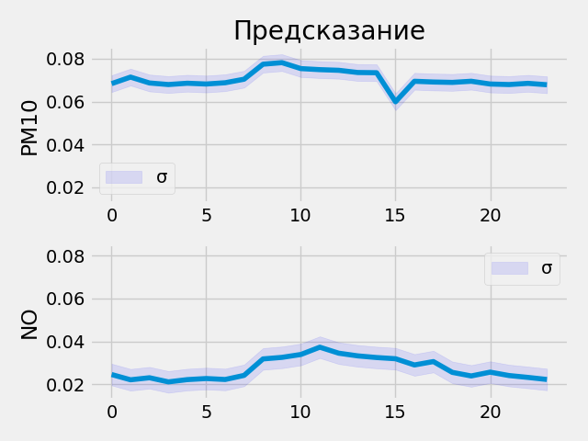
Прогнозные данные на 2021-10-7 00:00:00 - 2021-10-8 00:00:00 | Прогнозные данные на 2021-10-7 00:00:00 - 2021-10-8 00:00:00
PM10 | 0.068383842707 | 0.071434028447 | 0.068688295782 | 0.067960068583 | 0.068569079041 | 0.06820692122 | 0.06879876554 | 0.070453032851 | 0.077454552054 | 0.078177802265 | 0.075399167836 | 0.074909560382 | 0.074609048665 | 0.073579743505 | 0.073472619057 | 0.059917796403 | 0.069487772882 | 0.069143883884 | 0.068960905075 | 0.069495216012 | 0.068207465112 | 0.067959330976 | 0.068517111242 | 0.067860409617
NO | 0.02453414537 | 0.022077074274 | 0.023032519966 | 0.021098099649 | 0.022162327543 | 0.022667068988 | 0.02221612446 | 0.024137308821 | 0.031817328185 | 0.032542169094 | 0.033887222409 | 0.037288386375 | 0.034490376711 | 0.033239822835 | 0.032464902848 | 0.031899716705 | 0.029003348202 | 0.030580241233 | 0.025544218719 | 0.023873521015 | 0.025649121031 | 0.024059556425 | 0.023187337443 | 0.022225845605

Останкино
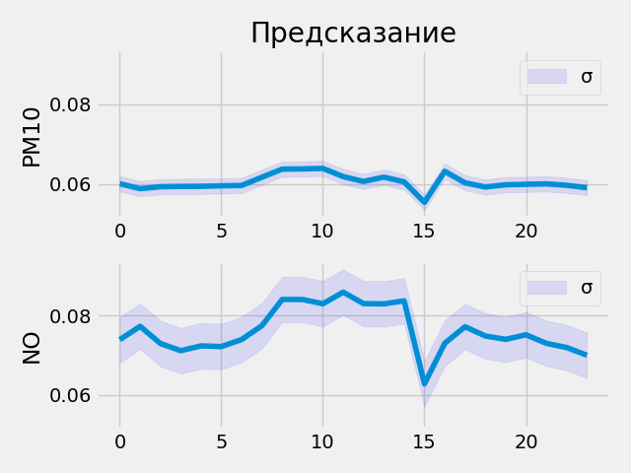
Прогнозные данные на 2021-10-7 00:00:00 - 2021-10-8 00:00:00 | Прогнозные данные на 2021-10-7 00:00:00 - 2021-10-8 00:00:00
PM10 | 0.060032427311 | 0.058791294694 | 0.05927548185 | 0.059354864061 | 0.059381894767 | 0.059501763433 | 0.05959366262 | 0.06167634204 | 0.063714280725 | 0.063759222627 | 0.063898310065 | 0.06181659922 | 0.060600481927 | 0.061694197357 | 0.060504689813 | 0.05535004288 | 0.063166253269 | 0.060250002891 | 0.059215504676 | 0.059768851846 | 0.059887096286 | 0.059997517616 | 0.059644769877 | 0.059032548219
NO | 0.073933802545 | 0.077305689454 | 0.072984337807 | 0.071173518896 | 0.072378218174 | 0.072210654616 | 0.073978543282 | 0.07747323066 | 0.084078252316 | 0.084053792059 | 0.082979440689 | 0.085902705789 | 0.083012349904 | 0.082956284285 | 0.083716399968 | 0.062821336091 | 0.073039866984 | 0.077207289636 | 0.074872665107 | 0.074022695422 | 0.075167782605 | 0.073024116457 | 0.071965657175 | 0.070019505918

Шаболовка
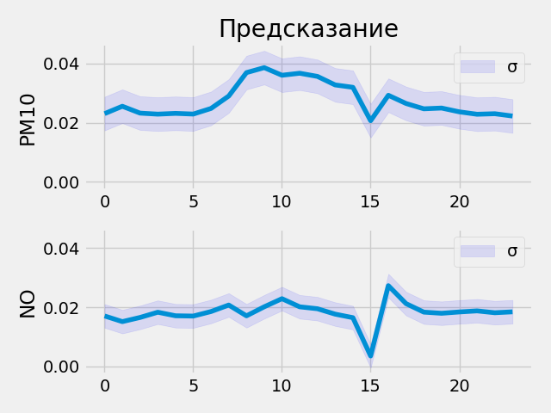
Прогнозные данные на 2021-10-7 00:00:00 - 2021-10-8 00:00:00 | Прогнозные данные на 2021-10-7 00:00:00 - 2021-10-8 00:00:00
PM10 | 0.023088566959 | 0.025580303743 | 0.023265004158 | 0.022917618975 | 0.023179838434 | 0.022945003584 | 0.024837778881 | 0.029036216438 | 0.036950018257 | 0.038631722331 | 0.036060869694 | 0.036740574986 | 0.035669855773 | 0.032789833844 | 0.031980480999 | 0.020694764331 | 0.029287653044 | 0.026512200013 | 0.02472124435 | 0.024974398315 | 0.023696629331 | 0.022879209369 | 0.023062542081 | 0.022274138406
NO | 0.017039522529 | 0.015122288838 | 0.016531938687 | 0.018299486488 | 0.017096770927 | 0.017004022375 | 0.018530828878 | 0.02072843723 | 0.017078116536 | 0.020130489022 | 0.022871326655 | 0.020125871524 | 0.01947722584 | 0.017653357238 | 0.016461255029 | 0.0035150051117 | 0.027274094522 | 0.02119512856 | 0.018331207335 | 0.017943307757 | 0.018391672522 | 0.018755247816 | 0.018124386668 | 0.018433514982

Туристская
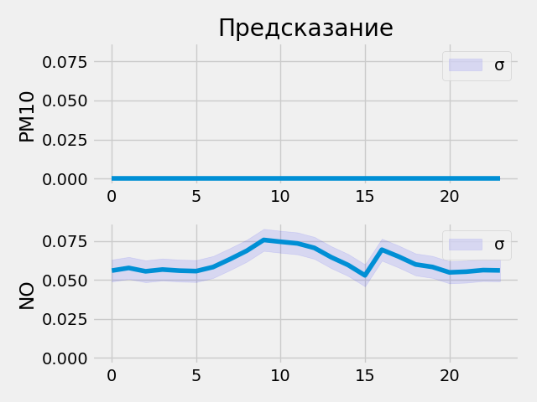
Прогнозные данные на 2021-10-7 00:00:00 - 2021-10-8 00:00:00 | Прогнозные данные на 2021-10-7 00:00:00 - 2021-10-8 00:00:00
PM10 | 0 | 0 | 0 | 0 | 0 | 0 | 0 | 0 | 0 | 0 | 0 | 0 | 0 | 0 | 0 | 0 | 0 | 0 | 0 | 0 | 0 | 0 | 0 | 0
NO | 0.055988200009 | 0.057696525007 | 0.055531743914 | 0.05667712912 | 0.055966902524 | 0.055672626942 | 0.05826575309 | 0.06331422925 | 0.068727195263 | 0.075642123818 | 0.074456624687 | 0.07341106981 | 0.070535846055 | 0.064557500184 | 0.059570413083 | 0.05292789638 | 0.069385416806 | 0.06494589895 | 0.059934057295 | 0.058314349502 | 0.054853189737 | 0.055290587246 | 0.056306321174 | 0.056115556508

Спиридоновка
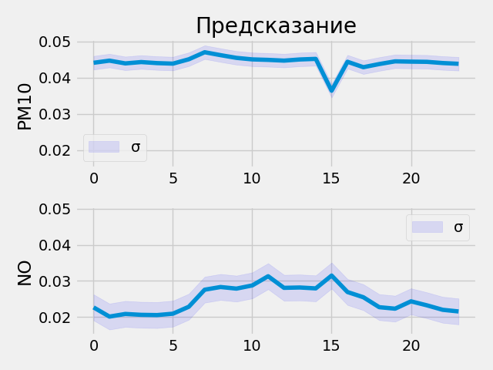
Прогнозные данные на 2021-10-7 00:00:00 - 2021-10-8 00:00:00 | Прогнозные данные на 2021-10-7 00:00:00 - 2021-10-8 00:00:00
PM10 | 0.044116318226 | 0.044707302004 | 0.043943576515 | 0.044315163046 | 0.044026184827 | 0.043881043792 | 0.045083817095 | 0.047035519034 | 0.046226590872 | 0.045476563275 | 0.045051880181 | 0.0449183397 | 0.04471341148 | 0.045034706593 | 0.045194704086 | 0.036391105503 | 0.044396895915 | 0.042895801365 | 0.043765265495 | 0.044511109591 | 0.044430084527 | 0.044377487153 | 0.044047832489 | 0.043833687901
NO | 0.022670937702 | 0.020131042227 | 0.020862797275 | 0.020618990064 | 0.020550601184 | 0.020932793617 | 0.02284953557 | 0.02756562084 | 0.02831174247 | 0.027868900448 | 0.028748452663 | 0.031294740736 | 0.028082223609 | 0.028179185465 | 0.027928370982 | 0.031479503959 | 0.02692341432 | 0.025483829901 | 0.022732783109 | 0.022319894284 | 0.024351619184 | 0.023251151666 | 0.022007729858 | 0.021553341299

Академика Анохина
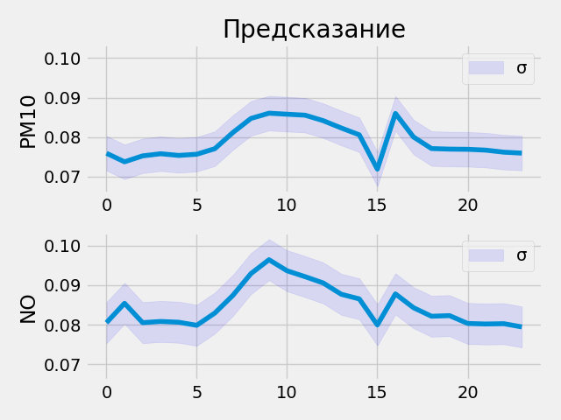
Прогнозные данные на 2021-10-7 00:00:00 - 2021-10-8 00:00:00 | Прогнозные данные на 2021-10-7 00:00:00 - 2021-10-8 00:00:00
PM10 | 0.075925715268 | 0.073757380247 | 0.075260825455 | 0.075803592801 | 0.075375534594 | 0.075679048896 | 0.077081643045 | 0.081170842052 | 0.084737785161 | 0.086065977812 | 0.085804477334 | 0.085558198392 | 0.084177538753 | 0.082322910428 | 0.080593414605 | 0.071899034083 | 0.08600603044 | 0.08004155755 | 0.077115222812 | 0.076972030103 | 0.076924845576 | 0.076718188822 | 0.076200447977 | 0.075960926712
NO | 0.080510668457 | 0.08542213589 | 0.080517053604 | 0.080822348595 | 0.080622442067 | 0.079852506518 | 0.082954660058 | 0.087424702942 | 0.092938914895 | 0.0964454934 | 0.093646898866 | 0.092154435813 | 0.090565875173 | 0.087706983089 | 0.086526222527 | 0.07994864136 | 0.087800756097 | 0.084304630756 | 0.082138299942 | 0.082295373082 | 0.080314867198 | 0.080177471042 | 0.080259606242 | 0.079436011612

Глебовская
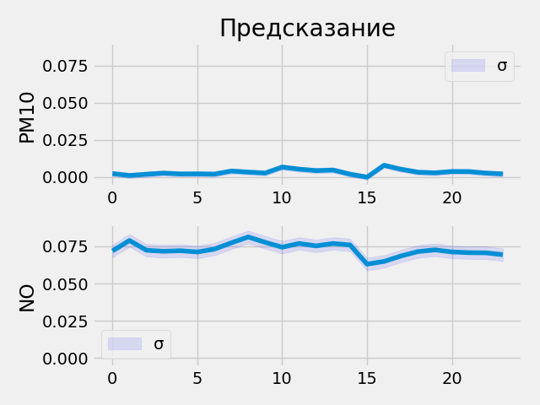
Прогнозные данные на 2021-10-7 00:00:00 - 2021-10-8 00:00:00 | Прогнозные данные на 2021-10-7 00:00:00 - 2021-10-8 00:00:00
PM10 | 0.0023882354144 | 0.0011083164718 | 0.0019333286909 | 0.0026919778902 | 0.0021486745682 | 0.0022068538237 | 0.001992844278 | 0.0040967627428 | 0.0033586972859 | 0.0027524631005 | 0.0067574712448 | 0.0053511648439 | 0.0043922313489 | 0.0047553526238 | 0.0019812970422 | 0 | 0.0079683847725 | 0.0052968012169 | 0.003302131081 | 0.0028639105149 | 0.0037825026084 | 0.0037289757747 | 0.0027254191227 | 0.0021599531174
NO | 0.071890413761 | 0.078912526369 | 0.072397880256 | 0.071672968566 | 0.072071969509 | 0.071218498051 | 0.073110200465 | 0.077333495021 | 0.081294536591 | 0.077670641243 | 0.074417032301 | 0.076910331845 | 0.075291275978 | 0.076901689172 | 0.075923234224 | 0.063053786755 | 0.064842239022 | 0.068494491279 | 0.071508161724 | 0.072624109685 | 0.071246266365 | 0.070751808584 | 0.07065295428 | 0.069391235709

